11 SME
Code | Screen |  | English | 繁體中文 | 简体中文

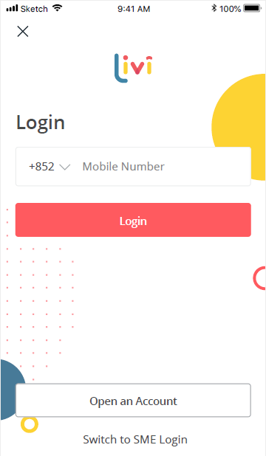
11.01.ref.002 |  |  | **Refer to "02 Login" | **Refer to "02 Login" | **Refer to "02 Login"

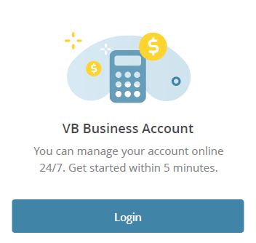
11.01.001
 |  | platform_title | SME Loans Management Platform | 中小企貸款管理平台 | 中小企业贷款管理平台

 |  | platform_content | livi is here to help you build your business, anytime, anywhere. Log in now to manage your account 24/7! | 我們24小時為你服務，讓你隨時隨地管理貸款！ | livi是您的商业好帮手，我们提供24小时服务，让您随时随地轻松管理！

 |  | platform_start | Get Started | 立即啟用 | 立即开启

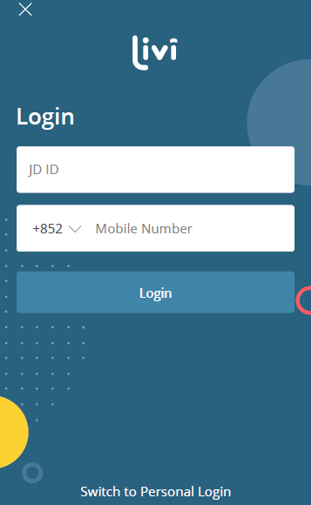
11.01.002
 |  | welcomeToLivi | Welcome to livi | 歡迎使用livi | 欢迎使用livi

 |  | supplier_id | Supplier ID | 供應商編號 | 供应商编号

 |  | mobile_no | Mobile Number | 手機號碼 | 手机号码

 |  | login_name | Log in | 登入 | 登录

 |  | login_to_p | Log into personal livi account | 切換至livi個人賬戶 | 切换至livi个人账户

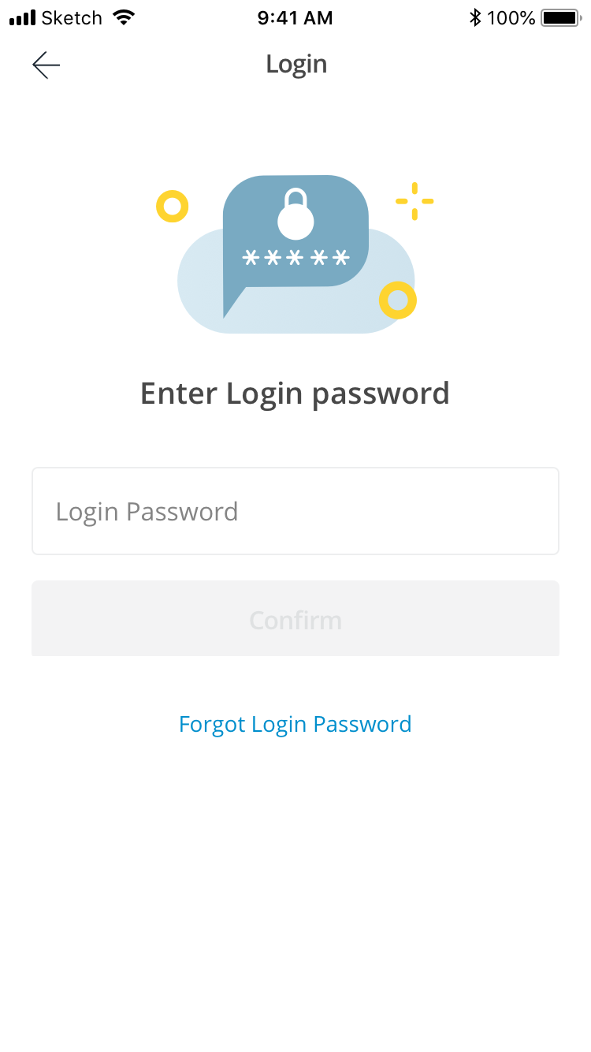
11.01.003 |  | login_title | Login | 登入 | 登录

 |  | enter_password | Enter Login Password | 輸入登入密碼 | 输入登录密码

 |  | login_password | Login Password | 登入密碼 | 登录密码

 |  | log_in | Log in | 登入 | 登录

 |  | forgot_password | Forgot Password? | 忘記密碼？ | 忘记密码？

 |  | forgot_password_agreement | I have read, understood and agreed to the Terms of Use. | 我已細閱、並明白及同意使用條款及細則 | 我已阅读、了解并同意使用条款及细则

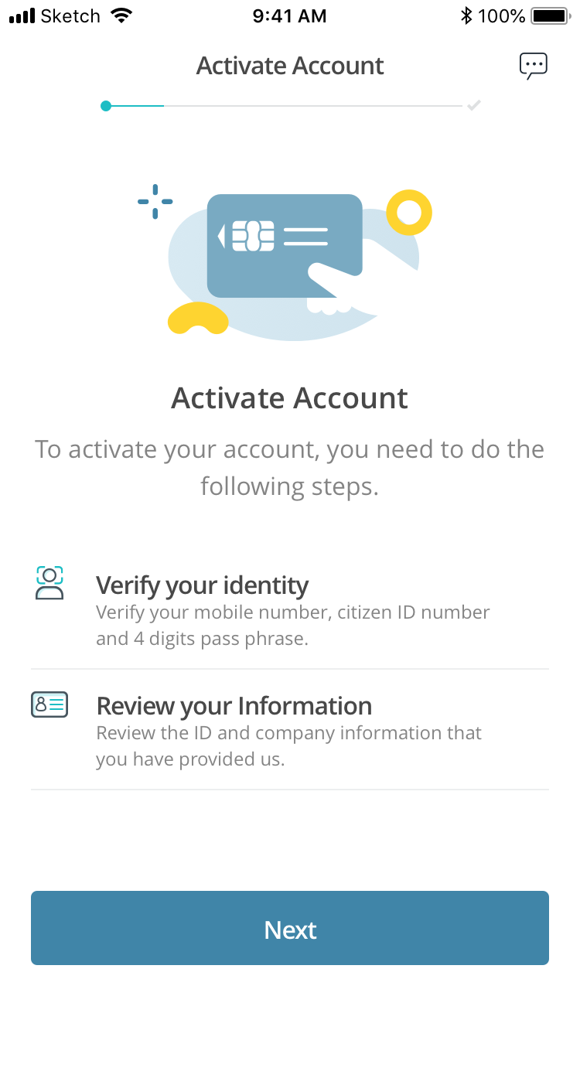
11.02.001 |  | ac_title | Activate SME Loans Management Platform | 啟用中小企貸款管理平台 | 注册中小企贷款管理平台

 |  | ac_desc | Activate in Just 2 Easy Steps | 簡單2步，即可輕鬆啟用 | 只需两步，就能轻松注册

 |  | ac_con_identity | 1. Confirm Your Identity | 1. 核實身份 | 1. 身份认证

 |  | ac_con_identity_desc | We will need to double check your mobile number, HKID Number and your pass phrase for your own security | 為確保賬戶安全，我們需要核實你的手機號碼、香港身份證號碼及個人驗證碼 | 为保障账户安全，我们需要核对您的手机号码、香港身份证及个人验证码

 |  | ac_review_info | 2. Review Your Info | 2. 核對個人資料 | 2. 核对个人资料

 |  | ac_review_info_desc | To make sure all the provided info are accurate | 確保所有資料正確無誤 | 确保所有资料正确无误

 |  | ac_continue | Continue | 下一步 | 下一步

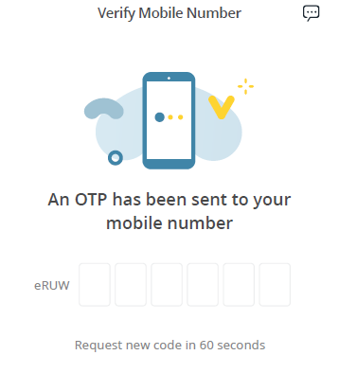
11.02.002 |  | confirm_m_no | Confirm Your Mobile Number | 驗證手機號碼 | 验证手机号码

 |  | enter_otp | Enter the Verification Code | 輸入驗證碼 | 输入验证码

 |  | enter_otp_desc | Check your SMS! You should've received a verification code at XXX | 請查看SMS！驗證碼已發送到 XXX | 查看短信，验证码已发送到XXX

 |  | get_new_otp | Get a New Code in 60 Seconds | 60秒後要求重發驗證碼 | 60秒后要求重新发送

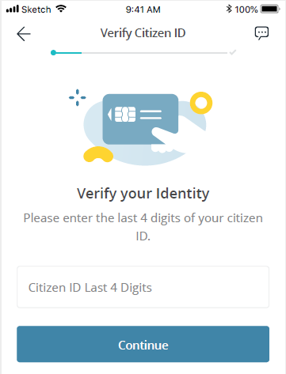
11.02.004 |  | con_HKID_title | Confirm Your HKID | 核實你的身份 | 身份认证

 |  | con_HKID_desc | Confirm your HKID | 核實你的身份 | 身份认证

 |  | enter_ID | Enter the last 4 digits of your HKID (excluding the character in bracket) | 請輸入香港身份證號碼最後4位數字 (不包括括號內字元) | 请输入身份证最后四位数字（不包括括号内的字符）

 |  |  | (blank) | (blank) | (blank)

 |  | btn_continue | Continue | 下一步 | 下一步

 |  |  | (Blank) | (Blank) | (Blank)

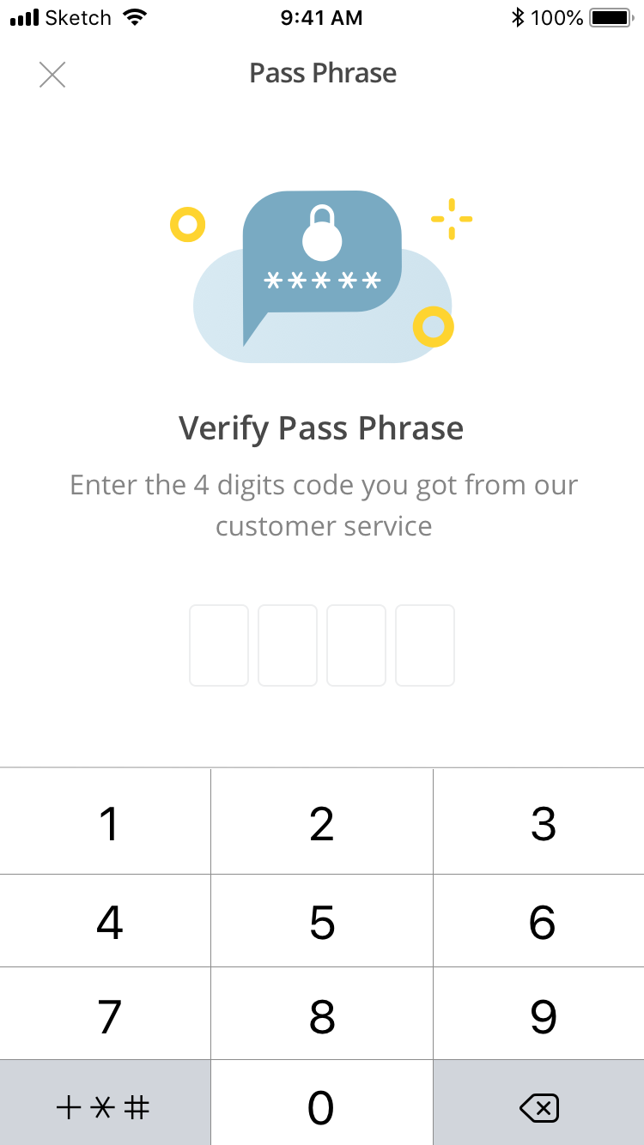
11.02.006 |  | pass_phrase_title | Pass Phrase | 個人驗證碼 | 个人验证码

 |  | enter_pass_phrase | Enter the Pass Phrase | 輸入個人驗證碼 | 输入个人验证码

 |  | enter_pass_phrase_desc | You should have set a 4-alpabet pass phrase when you applied for the service | 於填表申請服務時，你已設定由4位英文字母組成的個人驗證碼 | 在填表申请服务时，您已设置了由4位英文字母组成的个人验证码

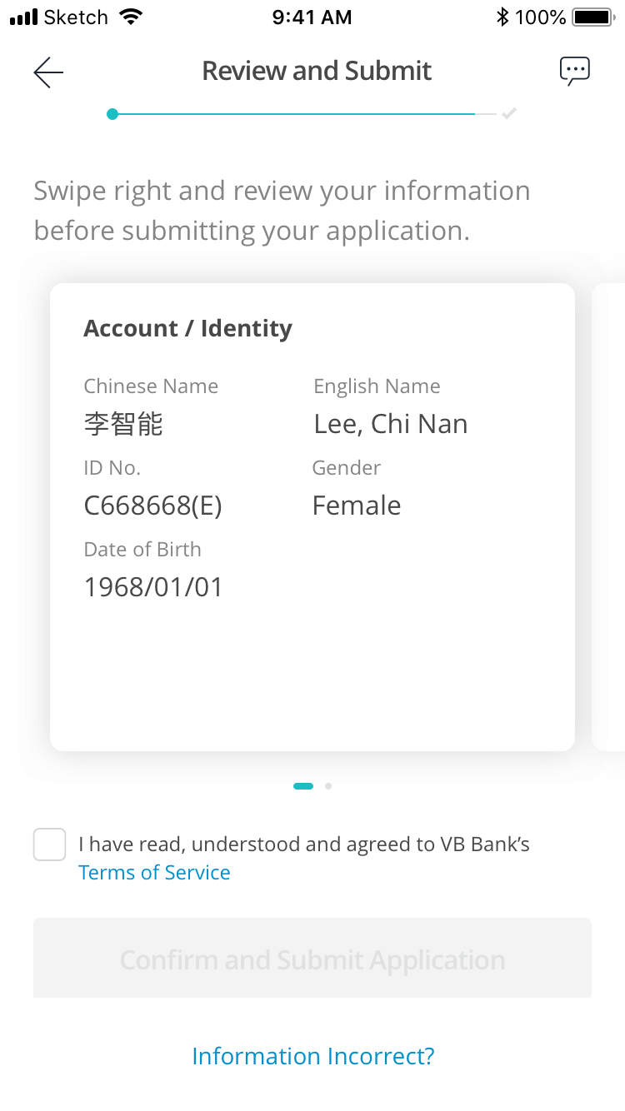
11.02.007 |  | ac_review | Review | 核對個人資料 | 核对个人资料

 |  | ac_review_desc | Swipe right to review and make sure all the info is correct before submitting | 提交前，請向右滑動，確保所有資料正確無誤 | 提交申请前，请向右滑动核对个人资料

 |  | ac_review_account | Account Details | 戶口詳情 | 账户详情

 |  | ac_review_cnname | Name (Chinese) | 中文姓名 | 中文姓名

 |  | ac_review_enname | Name (English) | 英文姓名 | 英文姓名

 |  | ac_review_hkid_no | HKID Number | 香港身份證號碼 | 香港身份证号码

 |  | ac_review_gender | Gender | 性別 | 性别

 |  | ac_review_birth | Date of Birth | 出生日期 | 出生日期

 |  | ac_review_read | I have read, understood and agreed to the Terms & Conditions and the Privacy Policy Statement. | 我已細閱、明白並同意條款及細則及私隱政策聲明 | 我已阅读、了解并同意相关条款及细则及私隐政策声明

 |  | ac_review_submit | Submit | 提交 | 提交

 |  | ac_review_change | Changes needed? | 需要更改？ | 需要更改？

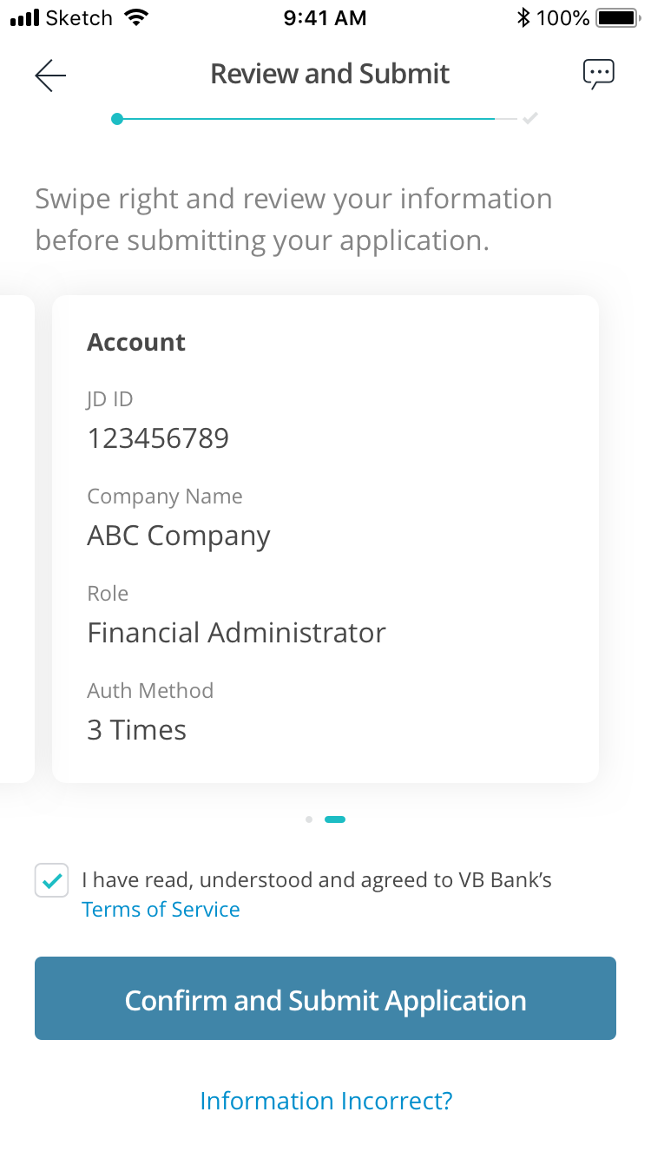
11.02.008 |  | ac_review | Review | 核對個人資料 | 核对个人资料

 |  | ac_review_desc | Swipe right to review and make sure all the info is correct before submitting | 提交前，請向右滑動，確保所有資料正確無誤 | 提交申请前，请向右滑动核对个人资料

 |  | ac_review_supplier | Supplier ID | 供應商編號 | 供应商编号

 |  | ac_review_coname | Company Name | 公司名稱 | 公司名称

 |  | ac_review_role | Your Role | 用戶類型 | 用户类型

 |  |  | 1. Enquirer 2. Approver | 1. 查詢用戶 2. 授權用戶 | 1. 查询用户 2. 授权人

 |  | ac_review_auth | Authorisation Mode | 授權模式 | 授权方式

 |  |  | 1. One Step Authorisation 2. Two Step Authorisation 3. One Step and Two Step Authorisation | 1. 單一授權 2. 雙重授權 3. 混合授權（單一 / 雙重） | (1) 单一授权 (2) 双重授权 (3) 混合授权（单一 / 双重）

 |  | ac_review_read | I have read, understood and agreed to the Terms & Conditions | 我已細閱、明白並同意條款及細則 | 我已阅读、了解并同意相关条款及细则

 |  | ac_review_submit | Submit | 提交 | 提交

 |  | ac_review_change | Changes needed? | 需要更改？ | 需要更改？

11.02.009 |  | confirm_your_id | Confirm Your Identity | 核實身份 | 身份认证

 |  | id_confirmed | Identity Confirmed! | 成功認證！ | 身份认证成功！

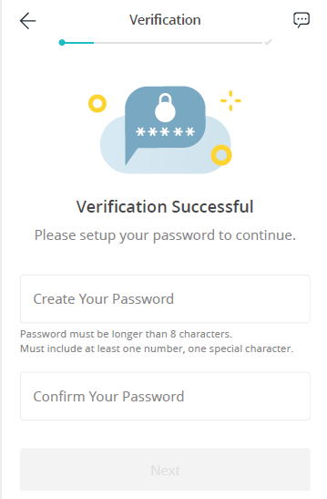
 |  | setup_password | Setup Login Password | 設定登入密碼 | 设置登录密码

 |  | create_pass_desc | Create your login password to start enjoy our services! | 設定密碼後，即可開始享受我們的服務！ | 设置密码后，即可开始享受我们的服务！

 |  | create_pass | Create Your Password | 設定密碼 | 设置密码

 |  | create_pass_rule | Your login password must be 8 to 16 characters in length and contain at least one number, one alphabetical letter and one special character | 密碼必須為8至16個字元，並由最少1個數字、1個字母和1個特殊字元組成 | 密码必须介于8到16个字符之间，并至少包括一个数字、一个字母和一个特殊符号

 |  | confirm_log_password | Confirm Login Password | 確認密碼 | 再次输入密码

 |  | password_continue | Continue | 下一步 | 下一步

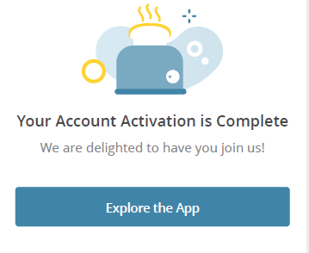
11.02.011 |  | password_success | Successfully Activated! | 成功啟用！ | 注册成功！

 |  | password_welcome | Welcome to livi SME Loans Management Platform! | 歡迎使用livi中小企貸款管理平台！ | 欢迎使用livi中小企贷款管理平台！

 |  | password_start | Start Exploring | 開始探索 | 开始探索

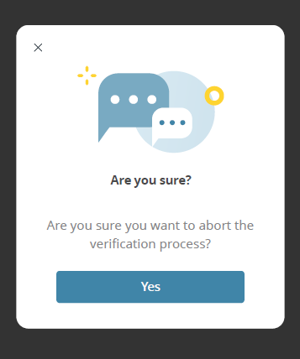
11.02.018

 |  | exit_confirm | Are You Sure? | 你確定要離開？ | 要不要再考虑一下？

 |  | exit_desc | You're so close to activating your SME Loans Management Platform! | 只差幾步，即可啟用livi中小企貸款管理平台！ | 您马上就能注册livi中小企贷款管理平台。

 |  |  | (Blank) | (Blank) | (Blank)

 |  | exit_operate | Quit | 離開 | 离开

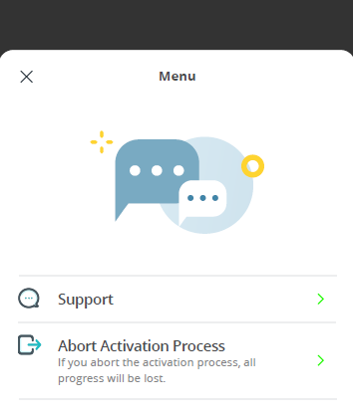
11.02.023
 |  | help_title | I Need Help | 尋找支援 | 需要帮助

 |  |  | (Blank) | (Blank) | (Blank)

 |  | abort_title | I'll Do It Another Time | 稍後啟用 | 稍后注册

 |  |  | (Blank) | (Blank) | (Blank)

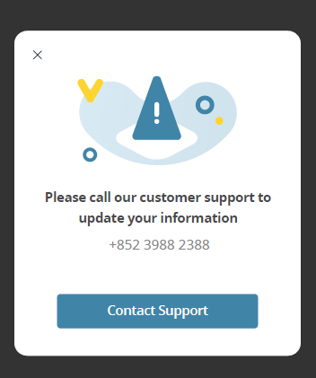
11.02.019

 |  | contact_change_info | To make changes to your info, please contact the livi team | 如果你有需要更改資料，請聯絡livi團隊尋求協助 | 如需更改个人信息，请联系livi团队为您解决

 |  | contact_livi | Contact the livi Team | 聯絡livi團隊 | 联系livi团队

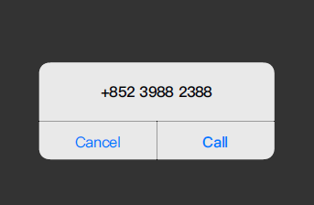
11.02.020
 |  | cancel | Cancel | 取消 | 取消

 |  | call | Call | 致電 | 拨打

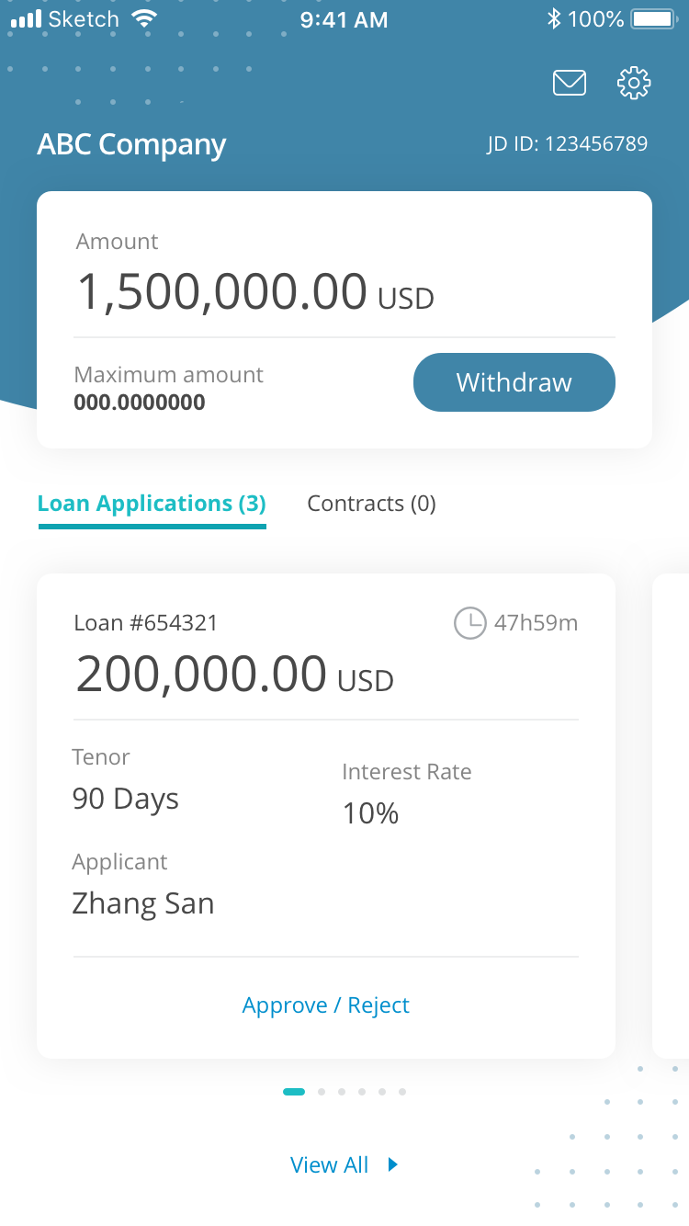
11.03.001
 |  | company_name | ABC Company | ABC公司 | ABC公司

 |  | supplier_id | Supplier ID | 供應商編號 | 供应商编号

 |  | available_credit_limit | Available Credit Limit | 可用貸款額 | 可用贷款金额

 |  | maximum_credit_limit | Maximum Credit Limit | 最高貸款額 | 最高贷款金额
 |  | tips_credit_limit | Tips (to explain the definition of credit limit) | 小貼士 | 提示
 |  | apply_for_a_loan | Apply for a Loan | 立即申請 | 立即申请

 |  | loan_applications | Loan Applications | 貸款申請 | 贷款申请

 |  | contracts | Contracts | 貸款合約 | 贷款合同

 |  | records | Records | 紀錄 | 纪录

 |  | loan_no | Loan #xxxxx | 貸款 #xxxx | 贷款#xxxx

 |  | tenor | Tenor | 貸款期 | 贷款期

 |  | interest_rate | Interest Rate | 貸款利率 | 贷款利率

 |  | approved_by | Approved by | 授權用戶 | 授权人

 |  | approve_reject | Approve/Reject | 授權 / 拒絕 | 授权 / 拒绝

 |  | view_all | View All | 查看全部 | 查看全部

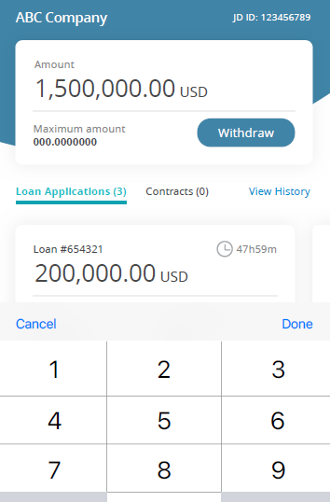
11.03.002 |  | supplier_id | Supplier ID | 供應商編號 | 供应商编号

 |  | available_credit_limit | Available Credit Limit | 可用貸款額 | 可用贷款金额

 |  | maximum_credit_limit | Maximum Credit Limit | 最高貸款額 | 最高贷款金额

 |  | apply_for_a_loan | Apply for a Loan | 立即申請 | 立即申请

 |  | loan_applications | Loan Applications | 貸款申請 | 贷款申请

 |  | contracts | Contracts | 貸款合約 | 贷款合同

 |  | records | Records | 紀錄 | 纪录

 |  | loan_no | Loan #xxxxx | 貸款 #xxxx | 贷款#xxxx

 |  | cancel | Cancel | 取消 | 取消

 |  | done | Done | 完成 | 完成

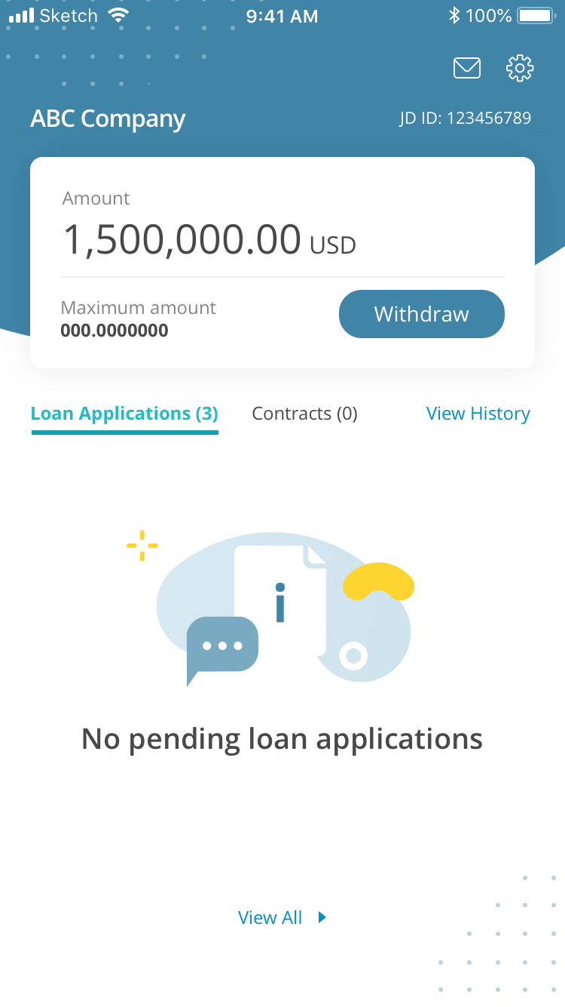
11.03.003
 |  | company_name | ABC Company | ABC公司 | ABC公司

 |  | supplier_id | Supplier ID | 供應商編號 | 供应商编号

 |  | available_credit_limit | Available Credit Limit | 可用貸款額 | 可用贷款金额

 |  | maximum_credit_limit | Maximum Credit Limit | 最高貸款額 | 最高贷款金额

 |  | apply_for_a_loan | Apply for a Loan | 立即申請 | 立即申请

 |  | loan_applications | Loan Applications | 貸款申請 | 贷款申请

 |  | contracts | Contracts | 貸款合約 | 贷款合同

 |  | records | Records | 紀錄 | 纪录

 |  | no_pending_loan_application_yet | No Pending Loan Application Yet | 沒有待審批貸款申請 | 没有待审批贷款申请

 |  | view_all | View all | 查看全部 | 查看全部

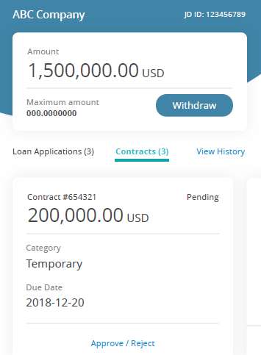
11.04.001 |  | company_name | ABC Company | ABC公司 | ABC公司

 |  | supplier_id | Supplier ID | 供應商編號 | 供应商编号

 |  | available_credit_limit | Available Credit Limit | 可用貸款額 | 可用贷款金额

 |  | maximum_credit_limit | Maximum Credit Limit | 最高貸款額 | 最高贷款金额

 |  | apply_for_a_loan | Apply for a Loan | 立即申請 | 立即申请

 |  | loan_applications | Loan Applications | 貸款申請 | 贷款申请

 |  | contracts | Contracts | 貸款合約 | 贷款合同

 |  | records | Records | 紀錄 | 纪录

 |  | loan_no | Loan #xxxxx | 貸款 #xxxx | 贷款#xxxx

 |  | pending_approval | Pending Approval | 待授權 | 待授权

 |  | loan_type | Loan Type | 貸款類型 | 贷款类别

 |  | temporary | Temporary | 臨時合約 | 临时合同

 |  | expiry_date | Expiry Date | 有效期至 | 有效期至

 |  | approve_reject | Approve / Reject | 授權 / 拒絕 | 授权 / 拒绝

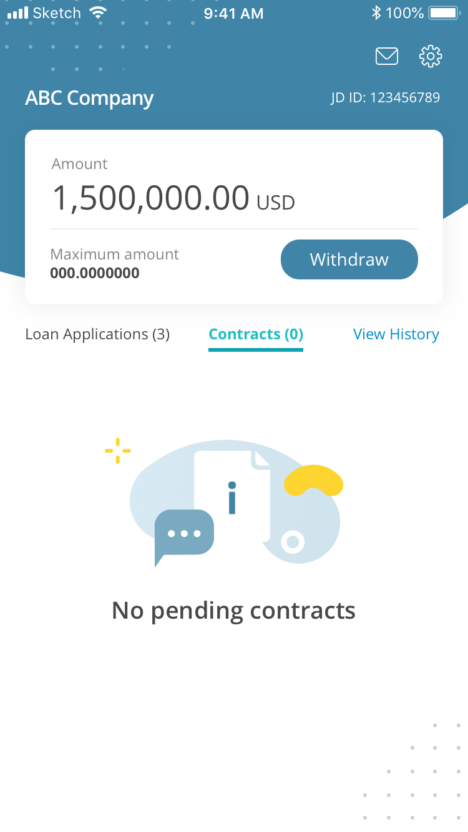
11.04.001B
 |  | no_pending_contracts | No Pending Contracts | 沒有待辦貸款合約 | 没有待办贷款合同

 |  |  | **Rest of the text refers to 11.04.001 | **Rest of the text refers to 11.04.001 | **Rest of the text refers to 11.04.001

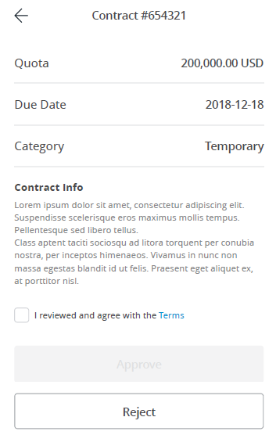
11.04.002 |  | loan_contract_no | Loan Contract #xxxxx | 貸款合約 #xxxx | 贷款合同 #xxxx

 |  | available_amount | Available Amount | 可用貸款額 | 可用贷款金额

 |  | expiry_date | Expiry Date | 有效期至 | 有效期至

 |  | loan_type | Loan Type | 貸款類型 | 贷款类型

 |  | important | Important | 重要通告 | 重要提示

 |  | loan_agreement | I have read, understood and agreed to the Terms & Conditions | 我已細閱、明白並同意條款及細則 | 我已经阅读、了解并同意相关条款及细则

 |  | approve | Approve | 授權 | 授权

 |  | reject | Reject | 拒絕 | 拒绝

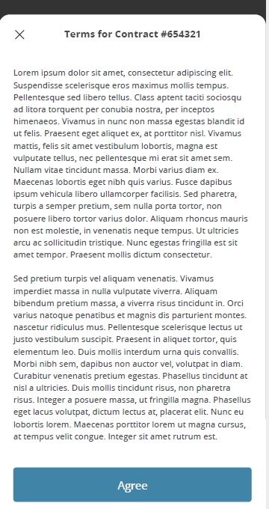
11.04.003
 |  | terms_conditions | Terms & Conditions | 條款及細則 | 条款及细则

 |  | agree | Agree | 同意 | 同意

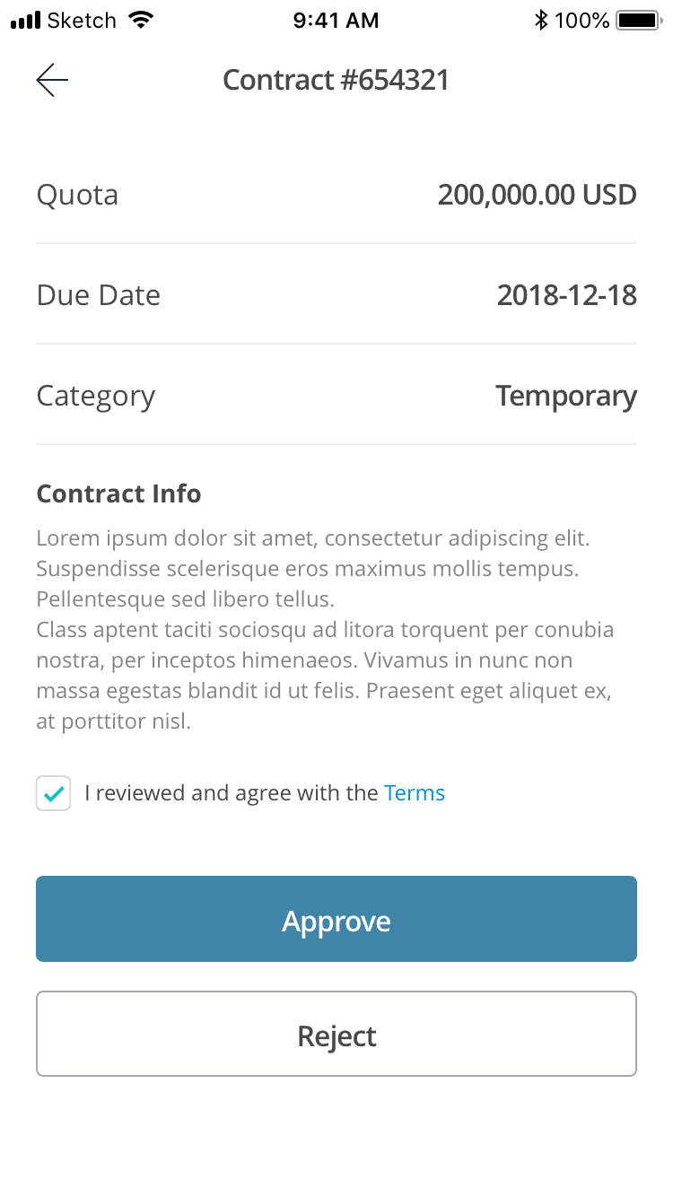
11.04.004 |  |  | Refer to 11.04.002 | Refer to 11.04.002 | Refer to 11.04.002

11.04.005 |  |  | Refer to 11.02.006 | Refer to 11.02.006 | Refer to 11.02.006

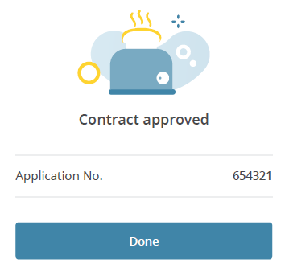
11.04.007
 |  | approved_loan | You've Approved This Loan Contract | 你已成功簽署貸款合約 | 您已成功签署贷款合同

 |  | loan_no | Loan Number | 貸款編號 | 贷款编号

 |  | done | Done | 完成 | 完成

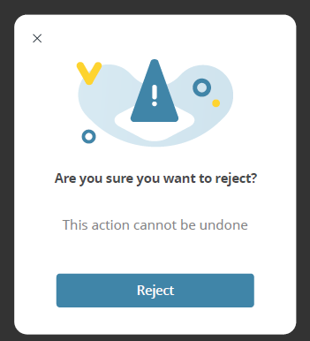
11.04.004B

 |  | confirm_reject_loan | Are you sure you want to reject this loan contract? | 你確定要拒絕此貸款合約？ | 您确定要拒绝此贷款合同？

 |  | reject_loan_desc | If you reject this, you'll have to start all over again | 一旦拒絕，你便要需重新申請 | 如果拒绝，您将需要重新申请

 |  | confirm | Confirm | 確定 | 确定

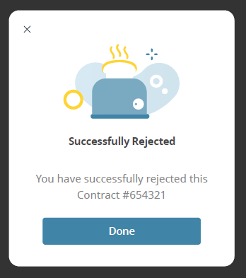
11.04.004C |  | loan_no_rejected | Loan Contract #xxxx Rejected | 你已拒絕貸款合約 #xxxxx | 您已拒绝此贷款合同 #xxxx

 |  |  | (Blank) | (Blank) | (Blank)

 |  | done | Done | 完成 | 完成

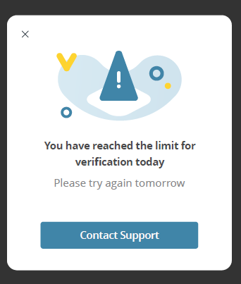
11.04.009
 |  | verification_limit | Verification Limit Reached | 達到驗證上限 | 达到验证上限

 |  | verification_limit_desc | You can't perform too many verifications in one day. Please try again tomorrow | 每日的驗證次數有限，請明天再試 | 每日验证次数有限，请明天再试

 |  | contact_ livi | Contact the livi Team | 聯絡livi團隊 | 联系livi团队

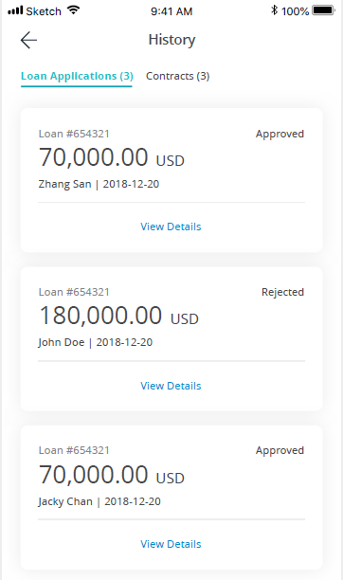
11.05.001
 |  | hist_records | Records | 紀錄 | 纪录

 |  | loan_applications | Loan Applications | 貸款申請 | 贷款申请

 |  | contracts | Contracts | 貸款合約 | 贷款合同

 |  | loan_no | Loan #xxxx | 貸款 #xxxx | 贷款 #xxx

 |  | status_approved | Approved | 已授權 | 已授权

 |  | view_details | View Details | 查看詳情 | 查看详情

 |  | status_rejected | Rejected | 已拒絕 | 已拒绝

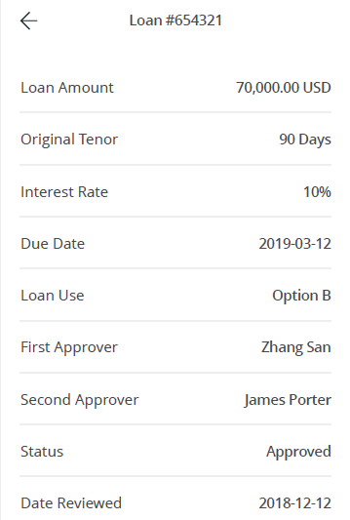
11.05.002 |  | loan_no | Loan #xxxxx | 貸款 #xxxx | 贷款 #xxx

 |  | available_amount | Available Amount | 可用貸款額 | 可用贷款金额

 |  | tenor | Tenor | 還款期限 | 还款期限

 |  | x_days | X days | X 日 | X 天

 |  | interest_rate_(apr) | Interest Rate (APR) | 實際年利率 | 實際年利率

 |  | expiry_date | Expiry Date | 有效期至 | 有效期至

 |  | purpose_of_loan | Purpose of Loan | 貸款用途 | 贷款原因

 |  | first_approver | First Approver | 第一授權用戶 | 第一授权人

 |  | second_approver | Second Approver | 第二授權用戶 | 第二授权人

 |  | status | Status | 狀態 | 状态

 |  | approved | Approved | 已授權 | 已授权

 |  | date_of_approval | Date of Approval | 授權日期 | 授权日期

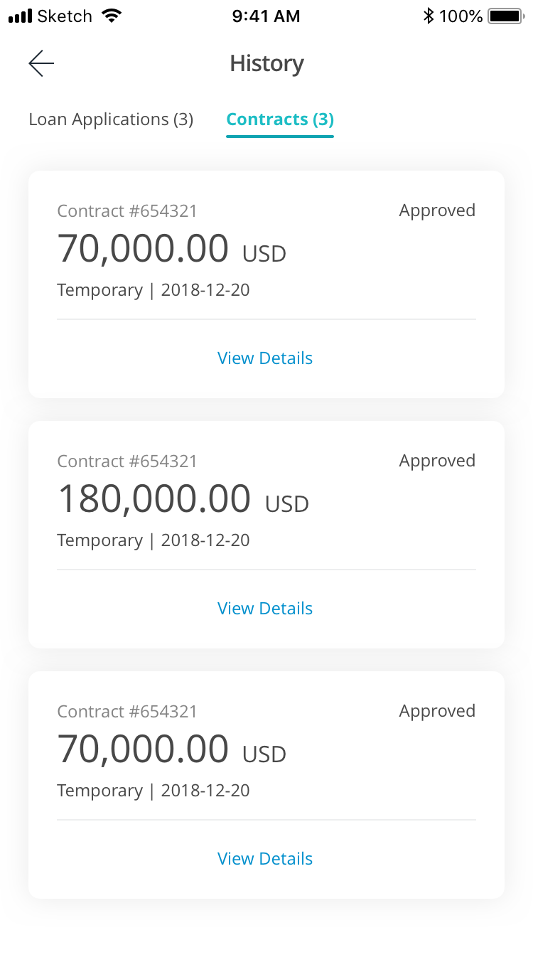
11.05.003 |  |  | Refer to 11.05.001 | Refer to 11.05.001 | Refer to 11.05.001

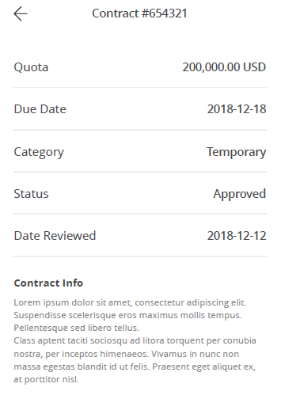
11.05.004 |  | loan_contract | Loan Contract #xxxxx | 貸款合約 #xxxxx | 贷款合同 #xxx

 |  | available_amount | Available Amount | 可用貸款額 | 可用贷款金额

 |  | expiry_date | Expiry Date | 有效期至 | 有效期至

 |  | loan_type | Loan Type | 貸款類型 | 贷款类型

 |  | temporary | Temporary | 臨時合約 | 临时合约

 |  | status | Status | 狀況 | 状态

 |  | approved | Approved | 已授權 | 已授权

 |  | date_of_approval | Date of Approval | 授權日期 | 贷款日期

 |  | important_notice | Important Notice | 重要通告 | 重要提示

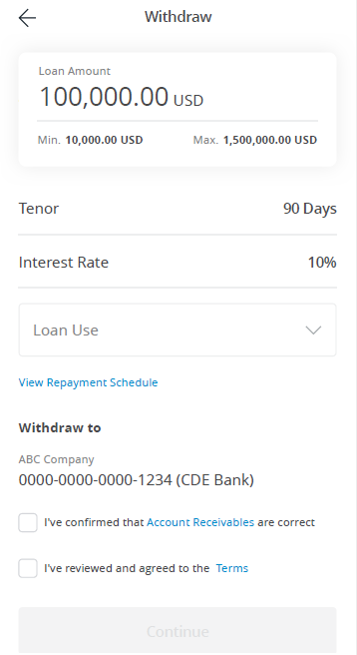
11.06.001 |  | apply_for_a_loan | Apply for a Loan | 申請貸款 | 申请贷款

 |  | loan_amount | Loan Amount | 貸款額 | 贷款金额

 |  | min_amount | Min. | 最低 | 最低

 |  | max_amount | Max. | 最高 | 最高

 |  | tenor | Tenor | 還款期限 | 还款期限

 |  | x_days | XX Days | XX日 | XX 天

 |  | interest_rate | Interest Rate (APR) | 實際年利率 | 實際年利率

 |  | purpose_of_loan | Purpose of Loan | 貸款用途 | 贷款用途

 |  | view_repayment_schedule | View Repayment Schedule | 查看還款時間表 | 查看还款时间表

 |  | withdraw_to | Withdraw to | 提取貸款至 | 提款到

 |  | bank_company_name | ABC Company | ABC公司 | ABC公司
 |  |  | (Account Number) (Bank Name) | (Account Number) (Bank Name) | （账户号码）（银行名称）
 |  | accounts_receivables1 accounts_receivables2 accounts_receivables3 | I confirm that the pledging of accounts receivables are all correct | 我確定所有應收賬款抵押資料正確無誤 | 我确认所有应收账款抵押信息正确无误

 |  | loan_cantacts1 loan_cantacts2 | I have read, understood and agreed with the Terms & Conditions | 我已細閱、明白並同意條款及細則 | 我已阅读，了解并同意相关条款和细则

 |  | continue | Continue | 下一步 | 下一步

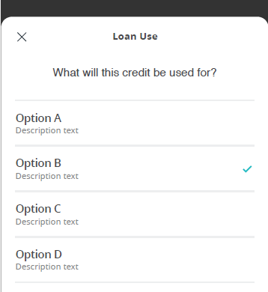
11.06.002 |  | purpose_of_loan | Purpose of Loan | 貸款用途 | 贷款用途

 |  | purpose_info | What the loan is for? | 這筆貸款的用途是…？ | 请问您的贷款原因是？

 |  |  | Working Capital Such as general business expenses | 營運資金 例如一般商務支出 | 营运资金 如一般业务开销

 |  | purpose_others | Others (Based on application form detail) | 其他 （根據申請表內詳情填寫） | 其他 （根据申请表格内的详情填写）

 |  |  | (blank) | (blank) | (blank)

 |  |  | (blank) | (blank) | (blank)

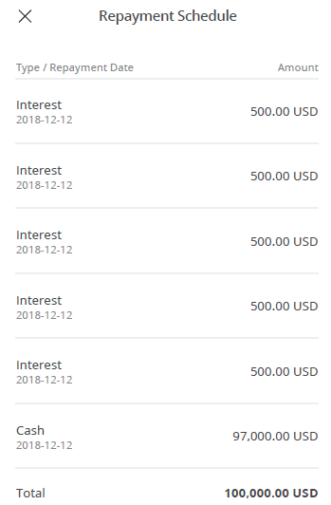
11.06.003 |  | view_repayment_schedule | View Repayment Schedule | 查看還款時間表 | 查看还款时间表

 |  | repayment_details | Repayment Details | 還款詳情 | 还款详情

 |  | loan_amount | Amount | 金額 | 金额

 |  | loan_interest | Interest | 利息 | 利息

 |  | loan_principal | Principal | 本金 | 本金

 |  | loan_total | Total | 總金額 | 总金额

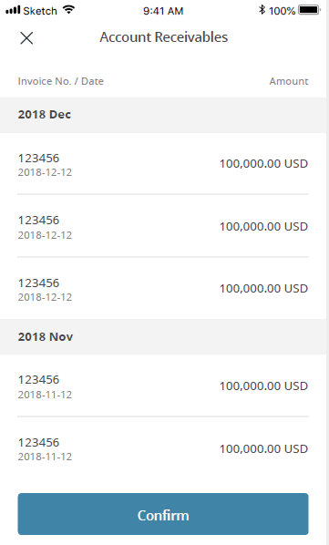
11.06.004 |  | accounts_receivable_title | Pledging of Accounts Receivable | 應收賬款抵押列表 | 应收账款抵押列表

 |  | invoice_info | Invoice No. / Date | 發票編號 / 日期 | 发票编号 / 日期

 |  | invoice_amount | Invoice Amount | 發票金額 | 发票金额

 |  | confirm | Confirm | 確定 | 确定

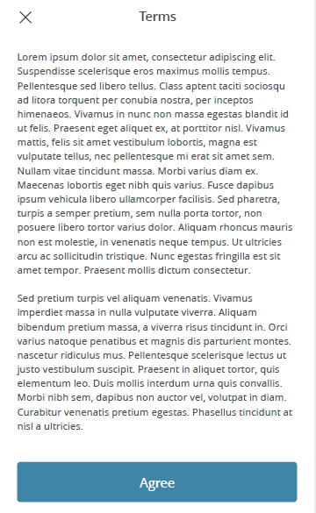
11.06.005
 |  | terms_title | Terms & Conditions | 條款及細則 | 条款及细则

 |  | btn_agree | Agree | 同意 | 同意

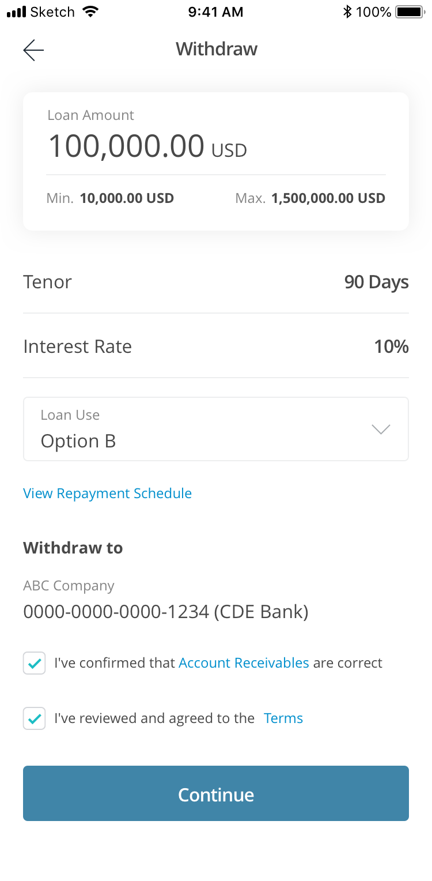
11.06.006 |  |  | Refer to 11.06.001 | Refer to 11.06.001 | Refer to 11.06.001

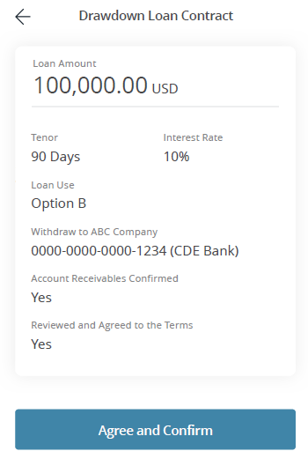
11.06.007 |  | loan_confirmation | Loan Confirmation | 貸款確認 | 贷款确认

 |  | loan_amount | Loan Amount | 貸款額 | 贷款金额

 |  | tenor | Tenor | 還款期限 | 还款期限

 |  | interest_rate | Interest Rate (APR) | 實際年利率 | 實際年利率

 |  | purpose_of_loan | Purpose of Loan | 貸款用途 | 贷款用途

 |  |  | Working Capital | 營運資金 | 营运资金

 |  | withdraw_to | Withdraw to | 提取貸款至 | 提款到
 |  | bank_company_name | ABC Company | ABC公司 | ABC公司
 |  |  | I Confirm that the loan details (including Pledging of Accounts Receivable) are all correct | 我確定所有貸款資料（包括：應收帳款抵押）正確無誤 | 我确定所有贷款资料 (包括：应收帐款抵押)正确无误

 |  |  | Yes | 是 | 确定

 |  |  | I have read, understood and agreed with the Terms & Conditions | 我已細閱、明白並同意條款及細則 | 我已阅读、了解并同意相关条款及细则

 |  |  | Yes | 是 | 确定

 |  |  | Continue | 下一步 | 下一步

11.06.008 |  |  | Refer to 11.02.006 | Refer to 11.02.006 | Refer to 11.02.006

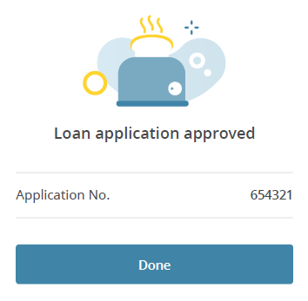
11.06.009
 |  | loan_application_approved | Loan Application Approved | 貸款申請已成功批核！ | 贷款申请已批核完成！

 |  | loan_number | Loan Number | 貸款編號 | 贷款编号

 |  | done | Done | 完成 | 完成

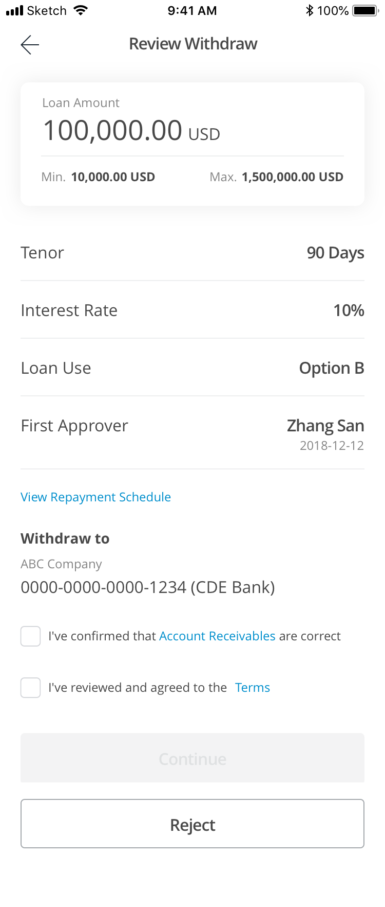
11.07.001 |  |  | Refer to 11.07.005 | Refer to 11.07.005 | Refer to 11.07.005

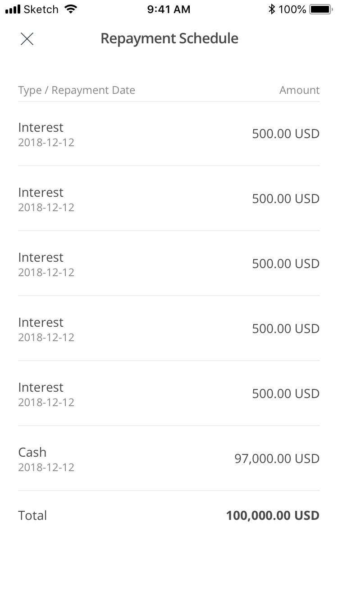
11.07.002 |  |  | Refer to 11.06.003 | Refer to 11.06.003 | Refer to 11.06.003

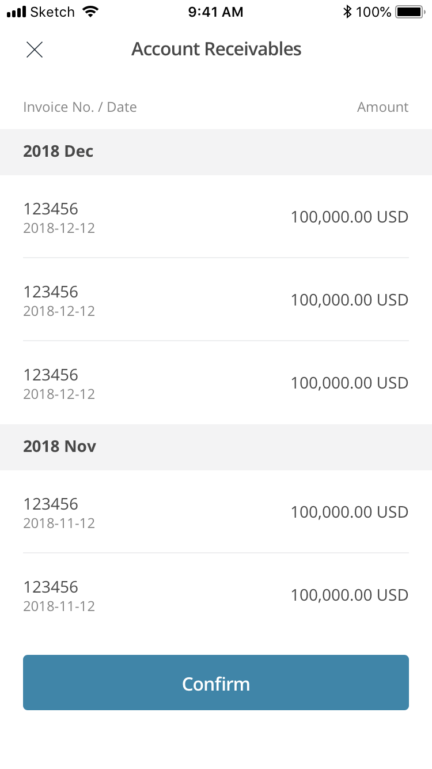
11.07.003 |  |  | Refer to 11.06.004 | Refer to 11.06.004 | Refer to 11.06.004

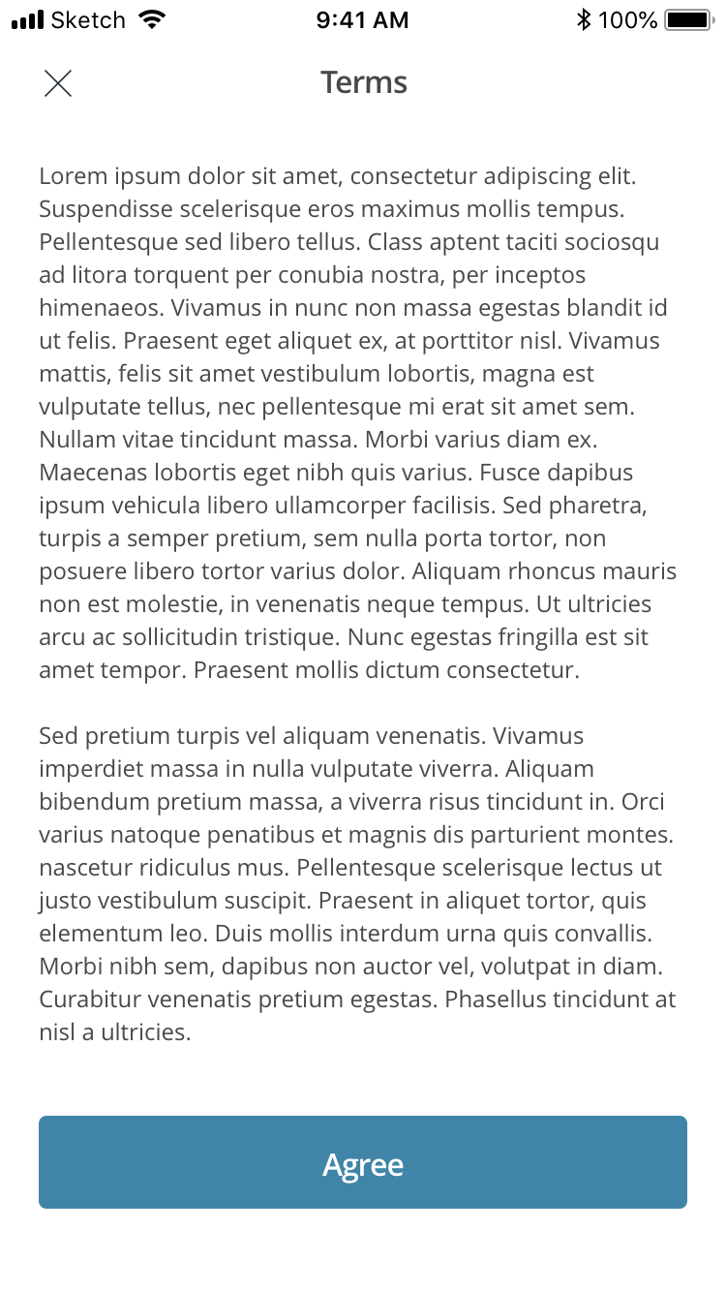
11.07.004 |  |  | Refer to 11.06.005 | Refer to 11.06.005 | Refer to 11.06.005

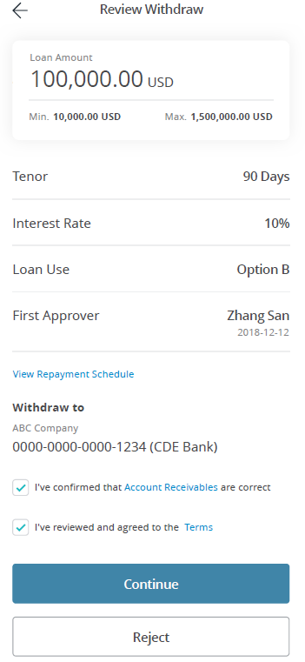
11.07.005 |  |  | Apply for a Loan | 申請貸款 | 申请贷款
 |  | 同 11.06.001
 |  |  | Loan Amount | 貸款額 | 贷款金额

 |  |  | Min. | 最低 | 最低

 |  |  | Max. | 最高 | 最高

 |  |  | Tenor | 還款期限 | 还款期限

 |  |  | XX Days | XX日 | xx天

 |  |  | Interest Rate (APR) | 實際年利率 | 實際年利率

 |  |  | Purpose of Loan | 貸款用途 | 贷款用途

 |  |  | First Approver | 第一授權用戶 | 第一授权人

 |  |  | View Repayment Schedule | 查看還款時間表 | 查看还款时间表

 |  |  | Withdraw to | 提取貸款至 | 提款到
 |  |  | ABC Company | ABC公司 | ABC公司
 |  |  | (Account Number) (Bank Name) | (Account Number) (Bank Name) | （账户号码）（银行名称）

 |  |  | I Confirm that the loan details (including Pledging of Accounts Receivable) are all correct | 我確定所有貸款資料（包括應收帳款抵押）正確無誤 | 我确定所有贷款资料 (包括应收帐款抵押)正确无误

 |  |  | I have read, understood and agreed with the Terms & Conditions | 我已細閱、明白並同意條款及細則 | 我已阅读、了解并同意相关条款及细则

 |  |  | Continue | 下一步 | 下一步

 |  |  | Reject | 拒絕 | 拒绝

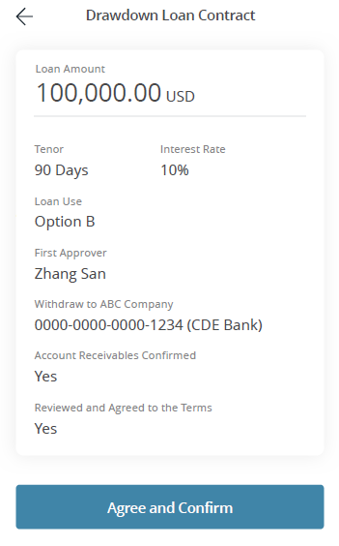
11.07.006 |  |  | Loan Confirmation | 貸款確認 | 贷款确认
 |  | 同 11.06.007
 |  |  | Loan Amount | 貸款額 | 贷款金额

 |  |  | Tenor | 還款期限 | 还款期限

 |  |  | 90 Days | 90 日 | 90天

 |  |  | Interest Rate (APR) | 實際年利率 | 實際年利率

 |  |  | Purpose of Loan Working Capital | 貸款用途 營運資金 | 贷款用途 营运资金

 |  |  | First Approver | 第一授權用戶 | 第一授权人

 |  |  | Withdraw to | 提取貸款至 | 提款到
 |  |  | ABC Company | ABC公司 | ABC公司
 |  |  | I Confirm that the loan details (including Pledging of Accounts Receivable) are all correct | 我確定所有貸款資料（包括：應收帳款抵押）正確無誤 | 我确定所有贷款资料 (包括：应收帐款抵押)正确无误

 |  |  | Yes | 是 | 确定

 |  |  | I have read, understood and agreed with the Terms & Conditions | 我已細閱、明白並同意條款及細則 | 我已阅读、了解并同意相关条款及细则

 |  |  | Yes | 是 | 确定

 |  |  | Continue | 下一步 | 下一步

11.07.007 |  |  | Refer to 11.02.006 | Refer to 11.02.006 | Refer to 11.02.006

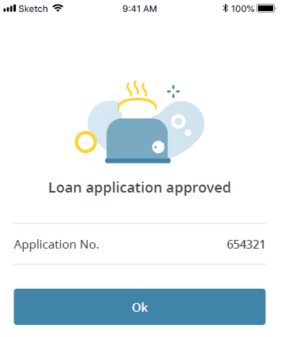
11.07.008 |  | 同 11.06.009 | Loan Application Approved | 貸款申請已成功批核！ | 贷款申请已批核完成！

 |  |  | Loan Number | 貸款編號 | 贷款编号

 |  |  | Done | 完成 | 完成

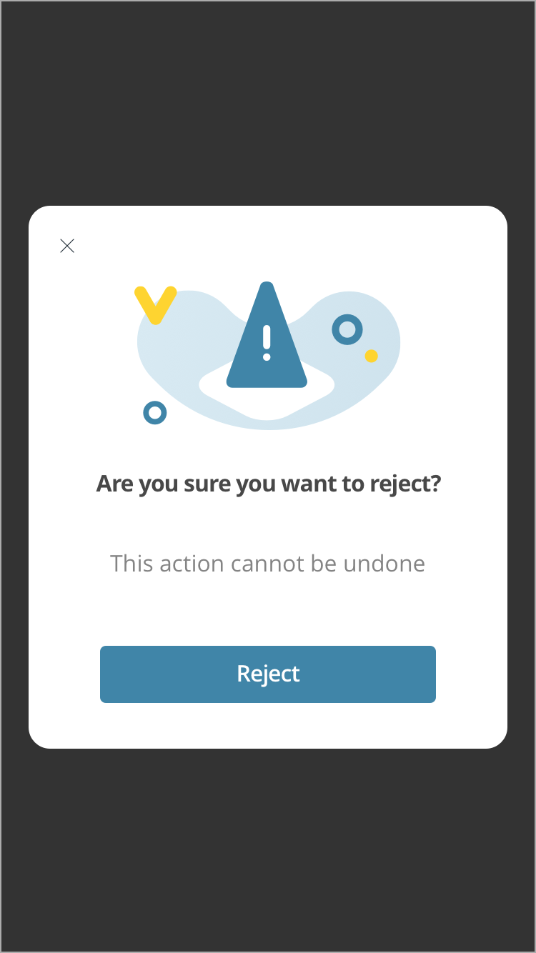
11.07.005B |  | confirm_reject | Refer to 11.04.004B | Refer to 11.04.004B | Refer to 11.04.004B

 |  | reject_desc

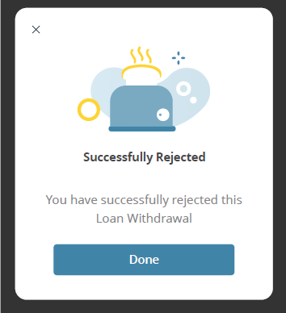
11.07.005C
 |  | loan_reject_desc | Loan #xxxx Rejected | 你已拒絕貸款 #xxxxx | 您已拒绝此贷款 #xxxxx

 |  |  | (Blank) | (Blank) | (Blank)

 |  |  | Done | 完成 | 完成

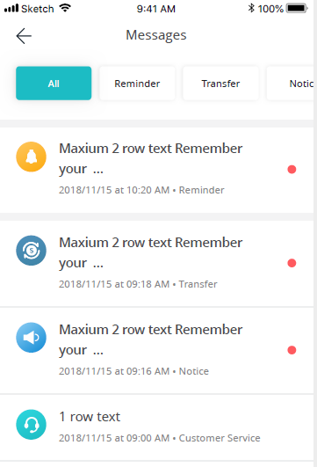
11.08.001 |  |  | Refer to "12 Message Centre" | Refer to "12 Message Centre" | Refer to "12 Message Centre"


11.08.002 |  |  | Refer to "12 Message Centre" | Refer to "12 Message Centre" | Refer to "12 Message Centre"


11.09.001 |  | account_settings | Account Settings | 賬戶設定 | 账户设置

 |  | company_info | Company Info | 公司資料 | 公司资料

 |  | change_login_password | Change Login Password | 更改登入密碼 | 更改登录密码

 |  | language | Language | 語言 | 语言

 |  | help | Help | 尋找支援 | 需要帮助

 |  | our_story | Our Story | 我們的故事 | 我们的故事

 |  | terms_conditions | Terms & Conditions | 條款及細則 | 条款及细则

 |  | log_out | Log out | 登出 | 退出

 |  | pin_code | PIN Code | PIN碼 | 专属密码


11.10.001
 |  | company_info | Company Info | 公司資料 | 公司资料

 |  | company_details | Company Details | 公司詳情 | 公司详情

 |  | company_name | Company Name | 公司名稱 | 公司名称

 |  | company_id | Company ID | 公司編號 | 公司编号

 |  | supplier_id | Supplier ID | 供應商編號 | 供应商编号

 |  | loan_account_details | Loan Account Details | 貸款戶口詳情 | 贷款账户详情

 |  | withdraw_account | Withdraw Account | 提取貸款戶口 | 提款账户

 |  | repayment_account | Repayment Account | 還款戶口 | 还款账户

 |  | user_details | User Details | 用戶詳情 | 客户详情

 |  | chinese_id | Chinese Resident Identity Card Number | 中國居民身份證號碼 | 中国居民身份证号码

 |  | cn_name | Name (Chinese) | 中文姓名 | 中文姓名

 |  | en_name | Name (English) | 英文姓名 | 英文姓名


11.10.002
 |  | 同上 | Company Info | 公司資料 | 公司资料

 |  |  | Company Details | 公司詳情 | 公司详情

 |  |  | Company Name | 公司名稱 | 公司名称

 |  |  | Company ID | 公司編號 | 公司编号

 |  |  | Supplier ID | 供應商編號 | 供应商编号

 |  |  | Loan Account Details | 貸款戶口詳情 | 贷款账户详情

 |  |  | Withdraw Account | 提取貸款戶口 | 提款账户

 |  |  | Repayment Account | 還款戶口 | 还款账户

 |  |  | User Details | 用戶詳情 | 客户详情

 |  |  | Chinese Resident Identity Card Number | 中國居民身份證號碼 | 中国居民身份证号码

 |  |  | Name | 姓名 | 姓名

11.11.004 |  |  | Refer to 11.01.003 | Refer to 11.01.003 | Refer to 11.01.003


11.11.005 |  | forgot_password_title | Forgot Password | 忘記密碼 | 忘记密码

 |  | create_new_title | Create a New Login Password | 設定登入密碼 | 设置新登录密码

 |  | new_password | New Password | 新密碼 | 新登录密码

 |  | confirm_new_password | Confirm New Password | 確認新密碼 | 再次输入密码

 |  | password_desc | Your login password must be 8 to 16 characters in length and contain at least one number, one alphabetical letter and one special character | 密碼必須為8至16個字元，並由最少1個數字、1個字母和1個特殊字元組成 | 密码必须介于8到16个字符之间，并至少包括一个数字、一个字母和一个特殊符号

 |  | btn_save | Save | 儲存 | 保存


11.11.006 |  | password_succ_desc | Done! Your Password is Updated! | 成功更新你的密碼！ | 您的密码更新成功！

 |  |  | Done | 完成 | 完成


11.12.002 |  | language_title | Language | 語言 | 语言

 |  |  | 繁體中文 | 繁體中文 | 繁體中文

 |  |  | 简体中文 | 简体中文 | 简体中文

 |  |  | English | English | English


11.12.003
 |  | text_support | Support | 尋找支援 | 需要帮助

 |  | text_email | Email | 電郵 | 电邮

 |  | text_call | Call | 致電 | 电话

 |  | text_mail | Mail | 郵寄 | 邮寄

 |  | text_address | Our Address | 我們的地址 | 我们的地址

 |  | text_sme_dept | SME Department | 中小企部 | 中小企业部门
 |  | address_desc | 1 High Street, Central, Hong Kong | 香港中環高街1號 | 香港中环高街1号
 |  |  | (Blank) | (Blank) | (Blank)

 |  |  | (Blank) | (Blank) | (Blank)


11.12.004 |  |  | Refer to 11.02.020 | Refer to 11.02.020 | Refer to 11.02.020


11.12.005
 |  | terms_conditions | Terms & Conditions | 條款及細則 | 条款及细则


11.12.006 |  | privacy_policy | Privacy Policy | 私隱政策 | 隐私政策


11.12.007
 |  | about | Our Story | 我們的故事 | 我们的故事


11.13.001
 |  | log_out_confirm | Are you sure you want to log out? | 確定登出？ | 您确定要退出？

 |  | log_out_no | No | 否 | 否

 |  | log_out | Log out | 登出 | 退出


11.14.001 |  | forgot_password | Forgot Password | 忘記密碼 | 忘记密码

 |  | recover_password | Let's Recover Your Password | 立即重設密碼 | 请重设密码

 |  | enter_mobile | Enter the mobile number you signed up with. | 輸入你的手機號碼 | 请输入您的手机号码

 |  | mobile_no | Mobile Number | 手機號碼 | 手机号码

 |  | get_otp | Get Verification Code | 獲取驗證碼 | 获取验证码


11.14.002
 |  |  | livi: Your verification code is eRUW-371636 | livi: 你的驗證碼是eRUW-371636 | livi：您的验证码是eRUW-371636

 |  | opt_recive_desc | You should've received a verification code at XXX. | 驗證碼已發送到 XXX。 | 验证码已发送到XXX。

 |  | opt_time | Get a new code in 60 seconds | 60秒後要求重發驗證碼 | 60秒后要求重新发送

 |  |  | From Messages 371636


11.14.003 |  |  | Refer to 11.14.002 | Refer to 11.14.002 | Refer to 11.14.002

11.14.004 |  |  | Refer to 11.02.006 | Refer to 11.02.006 | Refer to 11.02.006


11.14.005 |  |  | Refer to 11.11.005 | Refer to 11.11.005 | Refer to 11.11.005


11.14.006
 |  | reset_password_succ | Done! Your Password is Reset Securely! | 成功更新你的密碼！ | 您已经成功更改密码！

 |  |  | Done | 完成 | 完成


11.02.012 |  | create_PIN_code | Create Your PIN Code | 設定你的PIN碼 | 设置您的专属密码

 |  | PIN_code_desc | Enter a secure, easy to remember 6-digit code here | 請輸入安全易記的6位數字專屬密碼 | 请输入安全好记的6位数字专属密码

 |  | show_PIN_code | Show PIN Code | 顯示PIN碼 | 显示专属密码


11.02.013 |  | create_PIN_code | Create Your PIN Code | 設定你的PIN碼 | 设置您的专属密码

 |  | confirm_PIN_code | Confirm Your PIN Code | 確認PIN碼 | 确认专属密码

 |  | confirm_PIN_code | Please Enter your PIN Code again to confirm | 請再次輸入PIN碼 | 再次输入


11.02.014 |  | PIN_code_success | All Done! Your PIN Code is Set up | 已成功設定PIN碼 | 专属密码已设置成功

 |  |  | Done | 完成 | 完成


11.15.001 |  |  | Create Your PIN Code | 設定你的PIN碼 | 设置您的专属密码
 |  | 同 11.02.012
 |  |  | Enter a secure, easy to remember 6-digit code here | 請輸入安全易記的6位數字專屬密碼 | 请输入安全好记的6位数字专属密码

 |  |  | Show PIN Code | 顯示PIN碼 | 显示专属密码


11.15.002 |  | 同 11.02.013 | Create Your PIN Code | 設定你的PIN碼 | 设置您的专属密码

 |  |  | Confirm Your PIN Code | 確認PIN碼 | 确认专属密码

 |  |  | Please Enter your PIN Code again to confirm | 請再次輸入PIN碼 | 再次输入


11.15.003 |  | pin_code_succ | All Done! Your PIN Code is Set up | 已成功設定PIN碼 | 专属密码已设置成功


11.15.003A |  | account_settings | Account Settings | 賬戶設定 | 户口设置

 |  | company_info | Company Info | 公司資料 | 公司资料

 |  | change_login_password | Change Login Password | 更改登入密碼 | 更改登录密码

 |  | language | Language | 語言 | 语言

 |  | support | Support | 尋找支援 | 需要帮助

 |  | our_story | Our Story | 我們的故事 | 我们的故事

 |  | terms_interface | Terms & Conditions | 條款及細則 | 条款及细则

 |  | log_out | Log out | 登出 | 退出

 |  | pin_code | PIN Code | PIN碼 | 专属密码

 |  | change_pin_code | Change PIN Code | 更改PIN碼 | 更改专属密码


11.15.004 |  | change_pin_code | Change PIN Code | 更改PIN碼 | 更改专属密码

 |  | enter_pin_code | Enter Your Current PIN Code | 輸入現有PIN碼 | 输入当前专属密码

 |  | enter_current_pin_code | Please enter your current PIN code | 請輸入現有PIN碼 | 请输入当前专属密码

 |  | forgot_pin_code | Forgot PIN Code? | 忘記PIN碼？ | 忘记专属密码？


11.15.005 |  | create_pin_code | Create Your PIN Code | 設定你的PIN碼 | 设置您的专属密码

 |  | enter_pass_code | Enter a secure, easy to remember 6-digit code here | 請輸入安全易記的6位數字專屬密碼 | 请输入安全好记的6位数字专属密码

 |  | show_pin_code | Show PIN Code | 顯示PIN碼 | 显示专属密码


11.15.006 |  | create_pin_code | Create Your PIN Code | 設定你的PIN碼 | 设置您的专属密码

 |  | confirm_pin_code | Confirm Your PIN Code | 確認PIN碼 | 确认专属密码

 |  | confirm_pin_code2 | Please enter your PIN Code again to confirm | 請再次輸入PIN碼 | 再次输入


11.15.007 |  | pin_code_succ | All Done! Your PIN Code is set up | 已成功設定PIN碼 | 专属密码已设置成功

11.15.008 |  | 同 11.15.003A | Account Settings | 賬戶設定 | 户口设置

 |  |  | Company Info | 公司資料 | 公司资料

 |  |  | Change Login Password | 更改登入密碼 | 更改登录密码

 |  |  | Language | 語言 | 语言

 |  |  | Support | 尋找支援 | 需要帮助

 |  |  | Our Story | 我們的故事 | 我们的故事

 |  |  | Terms & Conditions | 條款及細則 | 条款及细则

 |  |  | Log out | 登出 | 退出

 |  |  | PIN Code | PIN碼 | 专属密码

 |  |  | Change PIN Code | 更改PIN碼 | 更改专属密码


11.15.009

 |  | disable_pin_code


11.15.010 |  | pin_code_close | All Done! Your PIN Code is now disabled | 已停用PIN碼 | 专属密码已停用

